상품제안서
블랙라벨 플레인 디퓨저 200ml x 2 | 상품코드: S39210

 |  |  |  |  |  |  | 02-713-8555 | www.synergygift.co.kr
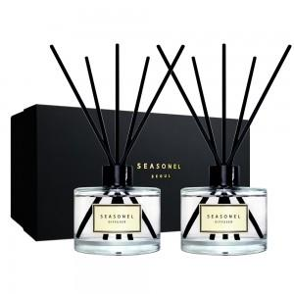

【상세/제작정보】

【인쇄/포장옵션】 | 스티커, 케이스 스티커 / 포장지포장

【공급단가】 | 수량 | 100~ | 200~ | 300~ | 500~ | 1,000~
*VAT별도 | 단가 | 19,000원 | 18,700원 | 18,200원 | 17,900원 | 17,500원

【상품 URL】 | https://www.synergygift.co.kr:443/src/goods_detail.php?gdno=39210

